import
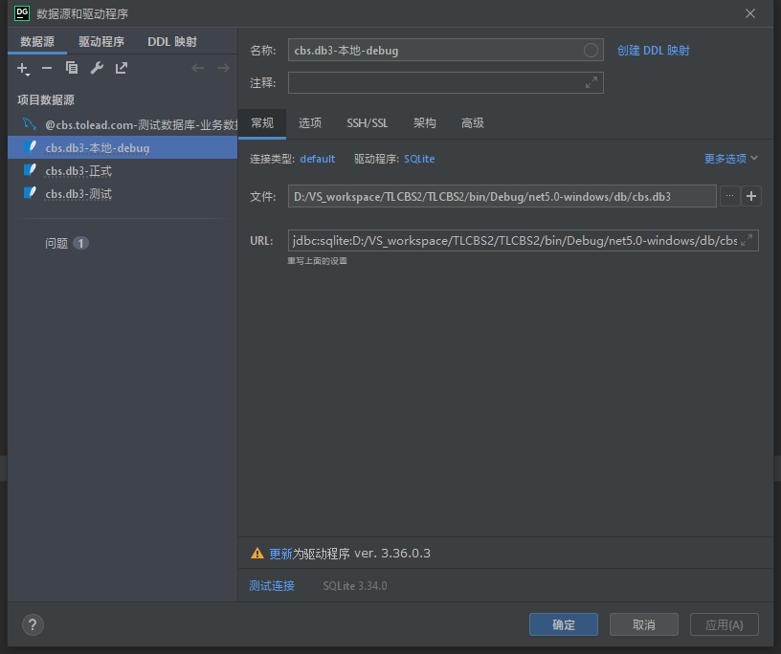
测试数据库 mysql

host: cbs.tolead.com
端口：13306
username: root
password: Rg3nGo%iP*iX^FyJ

 |  |  |  | 深圳道骊
cbs | 账号 | libin |  | libing
 | 密码 | 123123 |  | 123456

测试swagger地址

admin-api
http://cbs.tolead.com:28083/adminapi/swagger-ui.html

bms-api
http://cbs.tolead.com:18101/bmsapi/swagger-ui.html

cbs-api
http://cbs.tolead.com:18085/swagger-ui.html

oms-api
http://cbs.tolead.com:18100/omsapi/swagger-ui.html

wifi

NETGRAR |  |  | ToLead
ToleadNet123 |  |  | tolead123

tci-xmq
tci68102800

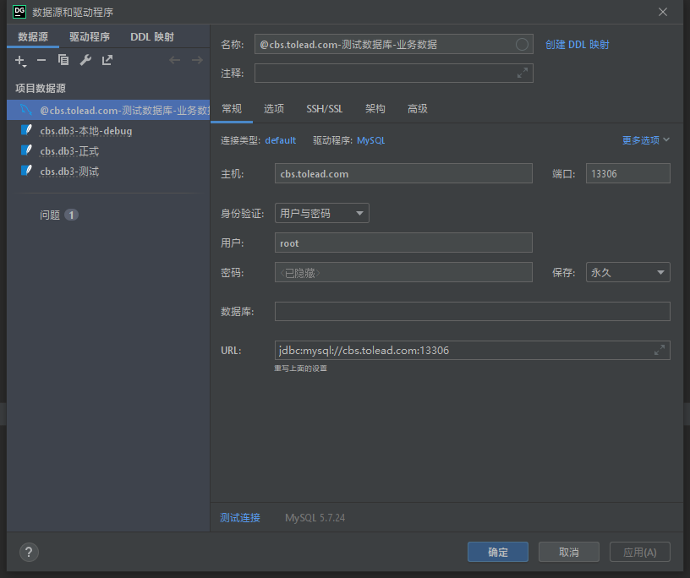
flidder 先开，然后再开程序，才能抓到包

测试BMS地址
http://cbs.tolead.com:38888/

LWC03 | 仓库 |  | 123456 | 123123

LWC02 | 海运 运力

LWC01 | 销售

lb-sh | 拆柜仓

正式账号
ranger-jwl |  | 仓库
123456

Ranger-SZ 999999 |  |  |  | 阿部阿部 | 深圳郦泰

@李斌 sqlite加表的操作顺序：
1、用数据库软件打开工程源代码里db文件夹里的db3文件，加表；
2、然后在vs里点开linq2db的tt文件，底下有个db文件路径，改成你本地的路径，保存，会跑自动脚本创建实体类；
3、DBHelpter类的初始化方法里，加上这张表的判空创建代码；
4、后面就和其他表一样可以正常些代码增删改查

TL打印机
UPS打印机
以上都是标签打印机
TL是小标签
UPS是大标签

箱标签和托盘标签都是小标签

boxId: 1533657657226944500, DB 的物理id？
"boxNo": "SY202206060003U000001", 主要用户看的？
"sysBoxNo": "BOXSDT22060600007", 标签上箱号？

李斌:
select * from tl_mawb_head
这个表是船公司出的提单，还是自己公司出的小提单。

Ranger:
这个表是所有主单的主表

李斌:
各类主单？

Ranger:
包括集装箱，海运，空运，订舱单，陆运等

Ranger:
用mawb_type区分

李斌:
知道订单号，哪个表里可以查到集装箱号？

l&&j:
要串表

l&&j:
tl_mawb_order
tl_mawb_header

托盘尺寸 | 100mm*80mm

打印机设置

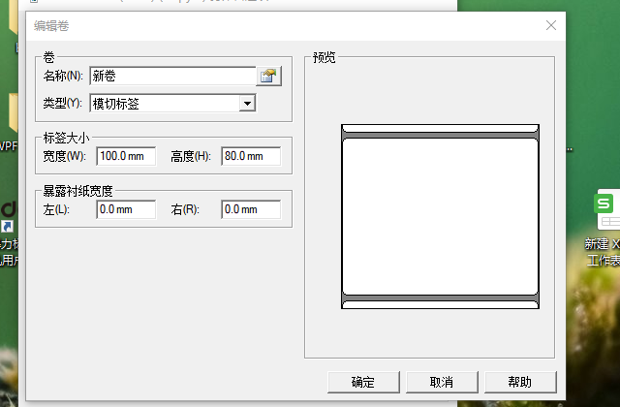
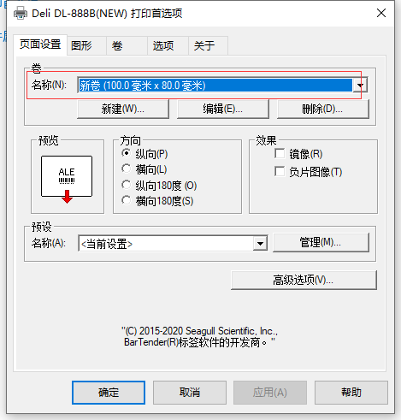
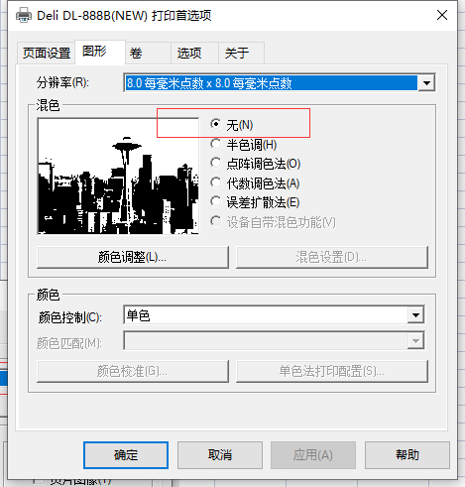

正式库只读账号

rm-uf68n3zpd69laryg6bo.mysql.rds.aliyuncs.com 3306
libing 9EQ!6z^5kBDysyYW
在家连可能要开白名单

资产文件问题 |  | 工具-命令行-开发者命令提示

msbuild -t:restore
msbuild 或dotnet build

统一xaml样式插件 |  |  | XamlStyler

后台接口逻辑DB逻辑

null字段会忽略更新

空串字段会更新为空串 |  |  | 有值到无值

查看windows framework版本

%windir%\Microsoft.net\framework
找最高版本的目录 比如v4.0.30319
然后目录上cmd
然后msbuild.exe -version

查看core版本
64位 |  |  |  | 32位
c:\program files\dotnet or c:\program files(x86)\dotnet
dotnet --list-sdks |  |  |  |  |  | 这里32位了，通常64位目录
dotnet --list-runtimes

发布版本
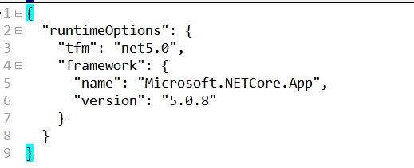
对于不同机器编译出来不同依赖问题。（独立版本）

比如发布机编译出来是以下版本：TLCBS2.runtimeconfig.json 内runtime版本是5.0.8
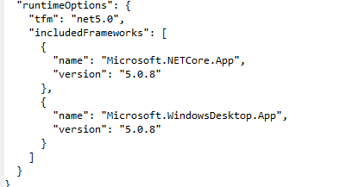

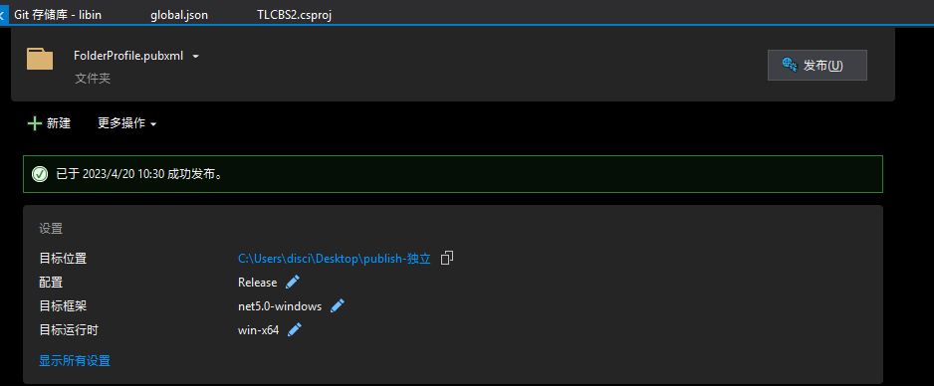
 |  | 通过vs2019发布操作
而本机环境编译出来是以下版本：TLCBS2.runtimeconfig.json 内runtime版本是5.0.17
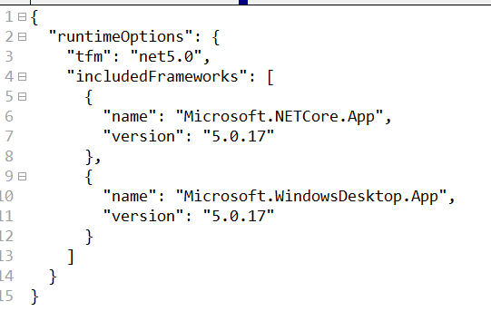

为何有差异呢？
发布方式有两种，一种在vs中发布，一种在命令行发布
vs中发布使用的sdk是vs自带的，比如当前项目是core版本是.net 5.0，使用的sdk通过控制面板来查看下。

确认使用的是sdk 5.0.416版本 for vs，使用runtime5.0.17
C:\Program Files\dotnet\sdk\5.0.416
dotnet.runtimeconfig.json
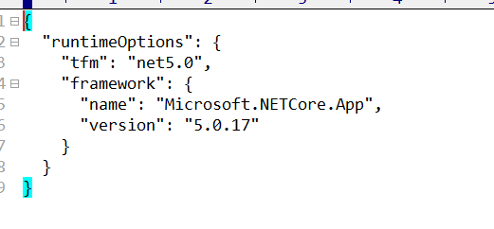

所以必须使用手动发布来改变发布的runtime版本
进入工程目录 powshell
 | globaljson可以作为工程文件加入后，可以忽略这条new命令
dotnet new globaljson --sdk-version 5.0.302 --force
dotnet publish TLCBS2.csproj -c Release -r win-x64 /p:SelfContained=true,PublishSingleFile=false --output C:\Users\disci\Desktop\publish-独立

查看本机sdk和runtime版本
到工程内proj目录，shift+鼠标右键进入powershell
dotnet --infro

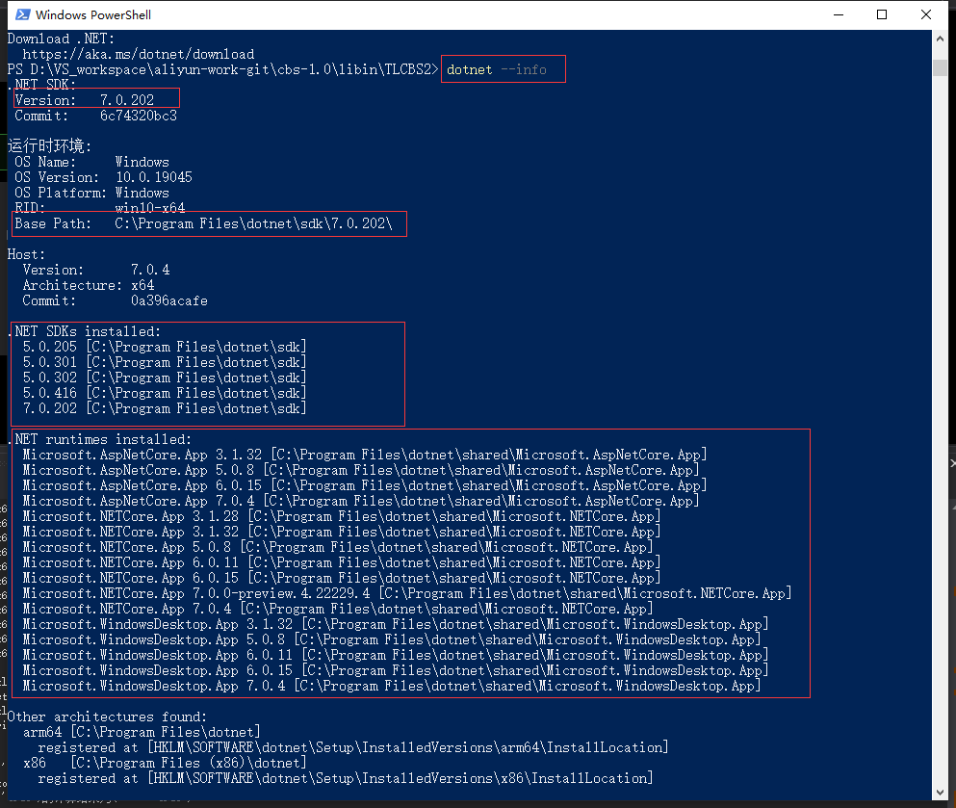

安装指定sdk版本

C:\Program Files\dotnet\sdk\5.0.416
dotnet.runtimeconfig.json

邮箱
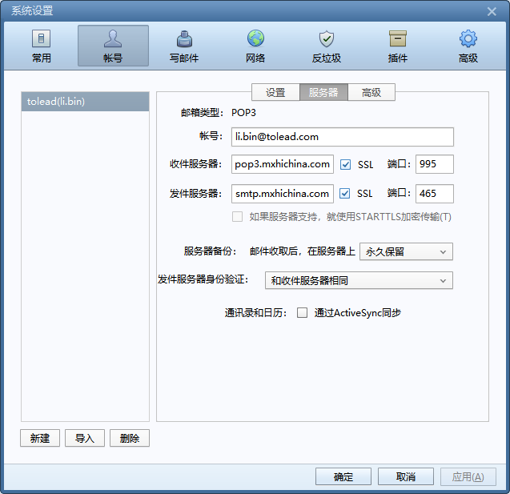
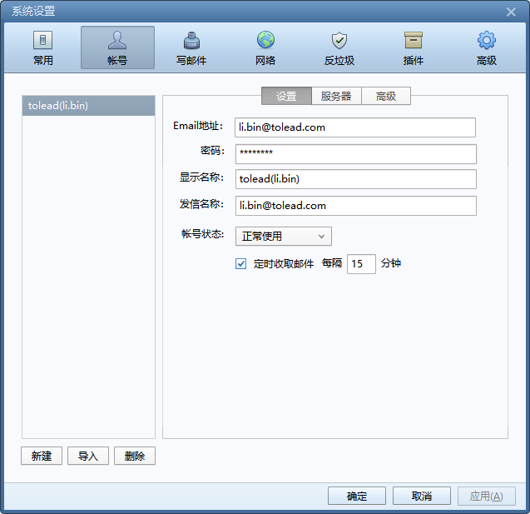

cbs流程
cbs流程

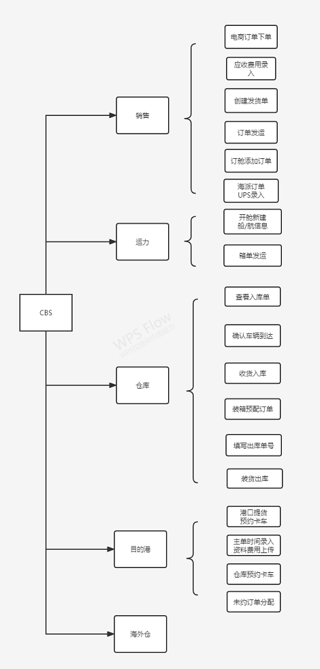
 | cbs正式环境 | 用户名 | LWC01
 |  | 密码 | 123456 | or | 123123

 |  |  | 上上下下左左右右 |  | 切换测试环境 在用上面用户名密码登录
 |  |  | 上上下下右右左左 |  | 切换到本地环境

 | 画面没加载出来，再登录一次。

 | 拿新版，

菜单配置
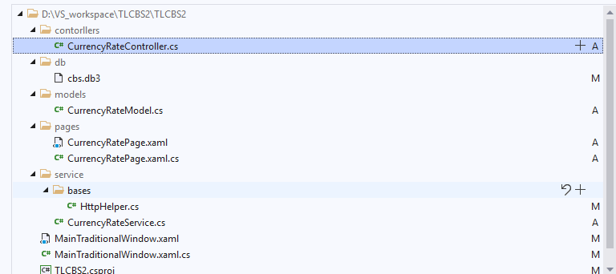
菜单配置

设计书 | 许君
提供了测试数据库地址 | 邵辉
菜单资源等数据 | 黄磊

重要注意点

 | 设计画面上名字要和常量定义一致。

 | 改动文件

git设置
git设置

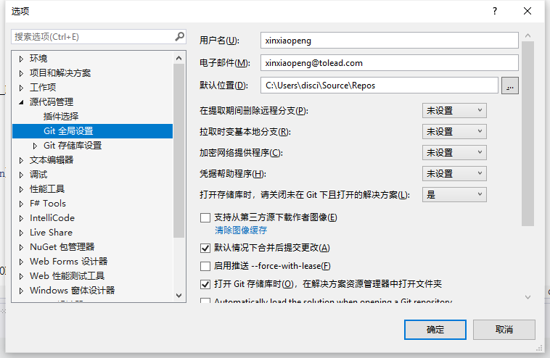

 |  |  |  |  |  | http://git.tolead.com:18070/otms/cbs-client.git

foxmail | 邮箱 | li.bin@tolead.com |  |  | git注册 | 用户名 | spiderwolf |  |  | http://192.168.200.1/users/sign_in
 | 邮箱密码 | !QAZxsw2 |  |  |  |  | 1qazxsw2
网页地址 | https://qiye.aliyun.com/alimail/

 | git 注册url
 | http://git.tolead.com:18070/users/sign_in

 | 拉取 | 然后提交并推送
 | 会拉最新的

 | 可以看所有更改历史记录
 | 单个文件看单个修改记录 |  |  |  |  |  |  |  | 另外工具
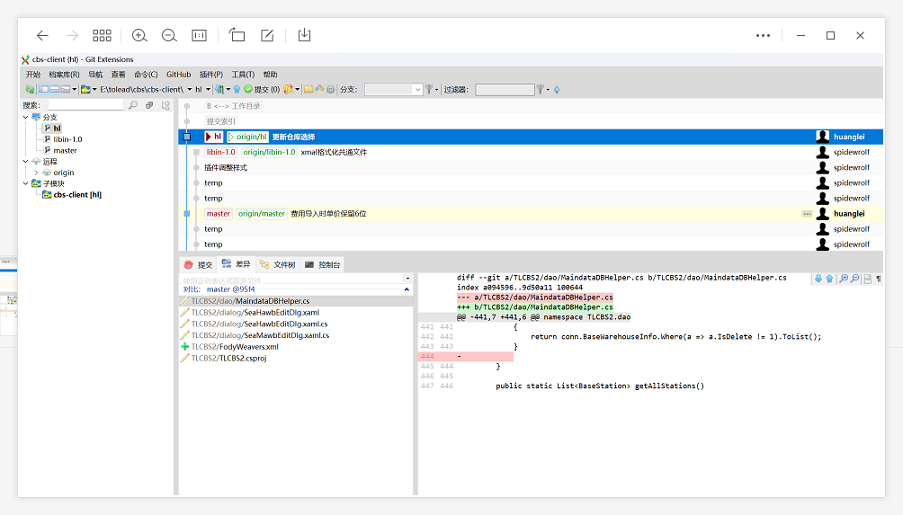
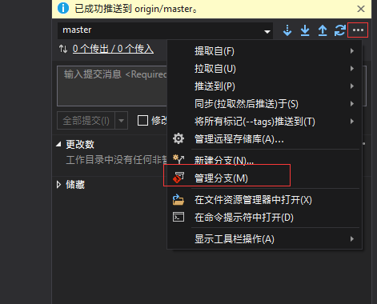
 |  |  |  |  |  |  |  | 查看所有

一览内日期控件给Feild的时候要注意，如果不存在，会导致选时间控件没有确定按钮。

推送失败 | 拉取也失败

解决：修改的备份。origin-master 合并到master

阿里云git new
阿里云企业地址
https://account-devops.aliyun.com/account/invite?sign=910dc837f89a8e83ba5a864d0132ea59&next_url=https%3A%2F%2Fcodeup.aliyun.com%3Forg_id%3D643ca964020eabef3107af64
账号 | 13918191930 |  | 邮箱 | 13335657@qq.com |  |  | vs中账号随意
圈Aly

克隆账号 | 40949691985655800
https 克隆密码 |  | 圈

swagger
swagger

模拟请求 授权

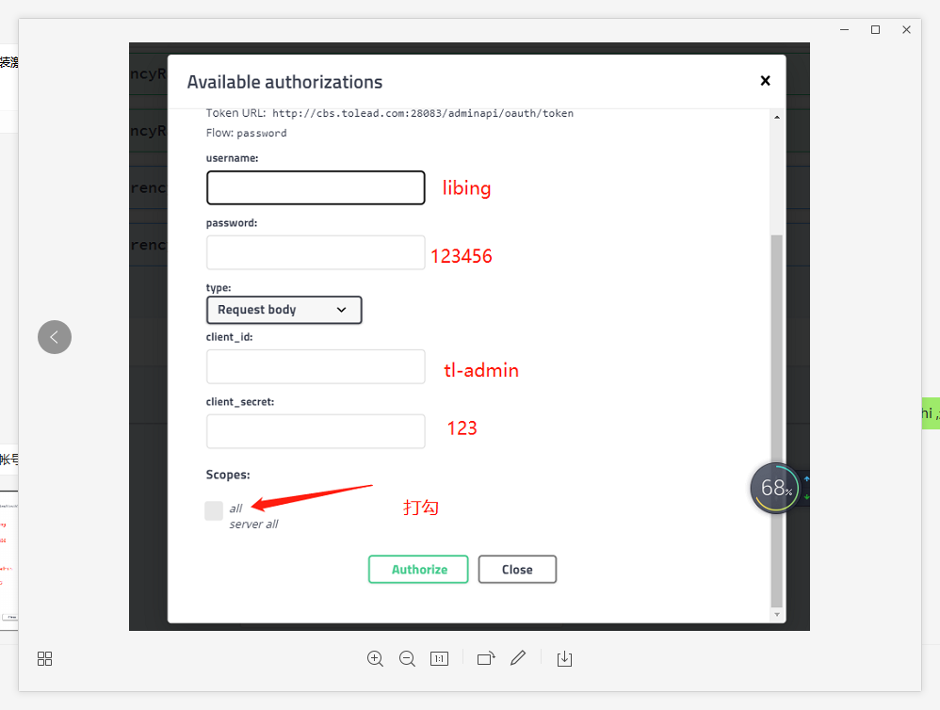

shaohui 123 |  | 邵辉 账号

正式库
trutleky | 123456

